Ark1
Træningsdragt
Træner: udfyld de grå felter, gem og send til
den tøjansvarlige i VRI
Bestillingsseddel 2018-19 |  | Hold:

Holdsponsor:

 |  |  | TRÆNINGSDRAGT:
Spiller (navn + initialer) | Overdel | Underdel | Sirius
 | Klik for at vælge | Klik for at vælge | Sirius Poly Pant
 | Klik for at vælge | Klik for at vælge
 | Klik for at vælge | Klik for at vælge
 | Klik for at vælge | Klik for at vælge
 | Klik for at vælge | Klik for at vælge
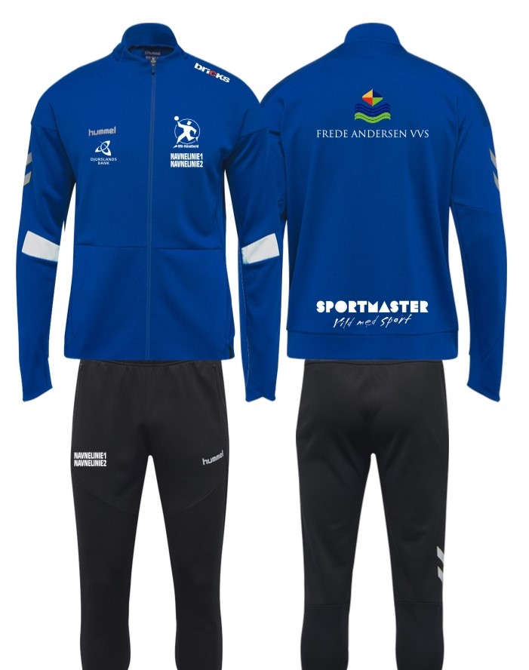
 | Klik for at vælge | Klik for at vælge
 | Klik for at vælge | Klik for at vælge
 | Klik for at vælge | Klik for at vælge
 | Klik for at vælge | Klik for at vælge
 | Klik for at vælge | Klik for at vælge
 | Klik for at vælge | Klik for at vælge
 | Klik for at vælge | Klik for at vælge
 | Klik for at vælge | Klik for at vælge
 | Klik for at vælge | Klik for at vælge

Tryk

Venstre bryst (standard) |  | VRI håndbold logo, hvid på træningsdragt
Venstre skulder |  | BRICKS
Højre skulder |  | Djurslands Bank
Ryg, øverst (mindre end holdsponsor) |  | Frede Andersen VVS
Navn på jakke: midten, øverst, bagpå Initialer på buks: h. side, lysken |  | Navn + initialer med STORE bogstaver
Ryg, nederst |  | Holdsponsor:
Mave |  | Holdsponsor:

Sportmaster: Print denne seddel og læg den ved tøjet til trykkeren.

Kontaktperson Sportmaster: Christian og Luca, aarhus.storcenter.nord@sportmaster.dk
Kontaktperson trykker: Gert, post@tekstiltrykkeren.dk

